Worksheet
 |  |  |  |  | 8 (812) 565 05 34 |  |  | sales@miniworks.ru
 |  |  |  |  | Санкт-Петербург |  |  | отдел продаж
 |  |  | Адрес |  |  |  |  | Режим работы
 |  |  | Санкт-Петербург, улица Маршала Новикова, 28Е |  |  |  |  | Пн – Пт: с 8:00 до 18:00
32М8-40ЧС
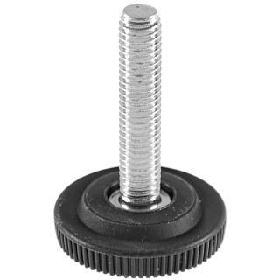 |  | 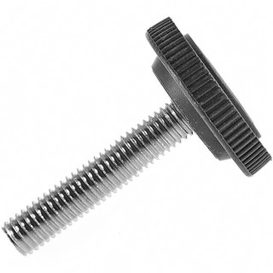 |  | 
Артикул |  | Цвет |  | от 10000 | от 5000 | от 1000 | от 500 | от 100 | розница | Наличие на 26.08.2026
32М8-40ЧС |  | черный |  | 15,50 р. 11,63 р. | 16,70 р. 12,53 р. | 17,90 р. 13,43 р. | 21,60 р. 16,20 р. | 24,50 р. 18,38 р. | 35,00 р. 26,25 р. | 25653
32М8-40БС |  | белый |  | 18,60 р. 13,95 р. | 20,04 р. 15,03 р. | 21,48 р. 16,11 р. | 25,92 р. 19,44 р. | 29,40 р. 22,05 р. | 42,00 р. 31,50 р. | 4750
32М8-40СС |  | серый |  | 18,60 р. 13,95 р. | 20,04 р. 15,03 р. | 21,48 р. 16,11 р. | 25,92 р. 19,44 р. | 29,40 р. 22,05 р. | 42,00 р. 31,50 р. | 16873
 | Все цены указаны в рублях и включают в себя НДС. Все цены указаны при условии 100% предоплаты и действительны в течение 5 дней. Все цены указаны при условии самовывоза продукции со склада в г. Санкт-Петербург (для иногородних клиентов доставка до склада ТК в г. Санкт-Петербург бесплатна). Все цены указаны за стандартный цвет для каждого вида изделия (изменение цвета на любой из предлагаемой палитры +20% к стоимости, изменение цвета на любой по системе RAL +50% к стоимости). О возможных сроках поставки заказного товара, необходимо уточнять заранее

